追加
Redisパラメータグループ設定追加手順書

【作業概要説明】
本手順はRedisパラメータグループ設定追加を実施する手順である。

【操作対象】
AWSコンソール

【操作担当者】
ISIDサービスデスク担当者

【作業端末】
本番・研修・開発環境：AWSコンソール管理端末

番号 | 操作項目 | 操作方法 | 確認方法 | チェック | 開始時間 | 終了時間 | 作業担当者 | 作業確認者 | 備考
1 | 端末ログイン | ■本番・研修・開発環境 AWSコンソール管理端末→AWSコンソール ＃作業用のロールはAWS管理コンソールの「保守運用用アカウント」を利用する。 | 左記ログインにおいてエラーが発生しないこと。 | □
2 | AWSコンソールから、Amazon Elasticache for Redisサービスを開く | AWSコンソール検索窓に「ElastiCache」と入力し、Amazon Elasticache for Redis画面を開く。 |  | □
3 | パラメータグループの作成-1 | 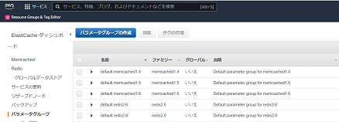 左ペインからパラメータグループを選択し、パラメータグループの作成をクリックする。 |  | □
4 | パラメータグループの作成-2 | 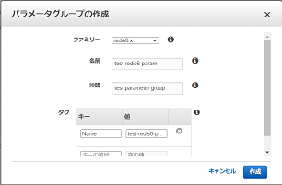 パラメータグループの作成画面で、ファミリー、名前および説明について、設定対象の値を指定する。 また、タグについて、キーと値に設定対象の値を入力し、作成をクリックする。 | 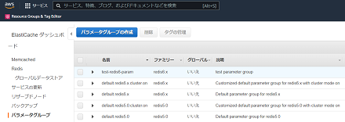 エラーが表示されないこと。 パラメータグループの一覧に作成したパラメータグループが表示されていること。 | □
5 | AWSコンソールの終了 端末ログオフ | ブラウザを閉じてAWSコンソールを終了し、各環境ごと以下の手順を実施する。 ■本番・研修・開発環境 AWSコンソール管理端末からログオフを実施する。 | AWSコンソールの終了および、AWSコンソール管理端末からのログオフを確認する。 | □

更新
Redisパラメータグループ設定更新手順書

【作業概要説明】
本手順はRedisパラメータグループ設定更新を実施する手順である。

【操作対象】
AWSコンソール

【操作担当者】
ISIDサービスデスク担当者

【作業端末】
リモート保守端末

番号 | 操作項目 | 操作方法 | 確認方法 | チェック | 開始時間 | 終了時間 | 作業担当者 | 作業確認者 | 備考
1 | リモートログイン | 別紙「リモート保守ログイン手順」に従い、リモートログインを実施する。 各拠点からの接続の流れは以下のとおりとなる。 ・ISID品川からの接続の場合 リモート保守端末→踏み台サーバ→AWSコンソール ・横浜銀行事務センターからの接続の場合 AWSコンソール管理端末→AWSコンソール ＃作業用のロールはAWS管理コンソールの「保守運用用アカウント」を利用する。 | リモートログイン手順においてエラーが発生しないこと。 | □
2 | AWSコンソールから、Amazon Elasticache for Redisサービスを開く | AWSコンソール検索窓に「ElastiCache」と入力し、Amazon Elasticache for Redis画面を開く。 |  | □
3 | パラメータグループの更新-1 | 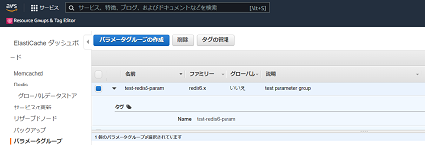 左ペインからパラメータグループを選択し、一覧から対象のパラメータグループ名の左側にチェックを入れる。 |  | □
4 | パラメータグループの更新-2 | 対象のパラメータグループのパラメータの一覧が表示されるので、パラメータの編集をクリックする。 | パラメータグループの編集画面が表示されること。 | □
5 | パラメータグループの更新-3 | 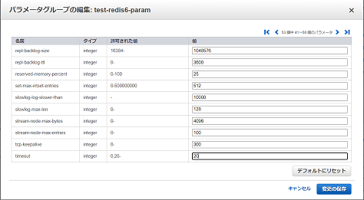 パラメータグループの編集画面で、編集可能なパラメータの一覧から対象の項目の値に、設定対象の値を入力し、変更の保存をクリックする。 | エラーが表示されないこと。 成功画面が表示されること。 | □
6 | パラメータグループの更新-4 | 成功画面の閉じるをクリックする。 | パラメータの一覧で設定対象の値が更新されていることを確認する。 | □
7 | パラメータグループの更新-5 | 左ペインからRedisを選択し、クラスターの一覧から対象のパラメータグループが設定されているクラスターを選択する。 | 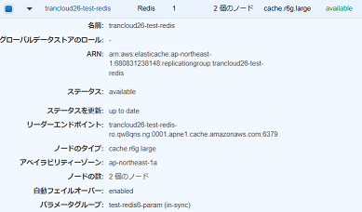 パラメータグループに「in-sync」と表示されていることを確認する。 ※再起動が必要な場合は、「Redis再起動手順書.xlsx」を参照し、再起動を実施すること。 | □
8 | AWSコンソールの終了、踏み台サーバからのログオフ | ブラウザを閉じてAWSコンソールを終了する。 RDPでログインしている踏み台サーバからログオフを実施する。 | AWSコンソールの終了および、踏み台サーバからのログオフを確認する。 | □

削除
Redisパラメータグループ設定削除手順書

【作業概要説明】
本手順はRedisパラメータグループ設定削除を実施する手順である。

【操作対象】
AWSコンソール

【操作担当者】
ISIDサービスデスク担当者

【作業端末】
リモート保守端末

番号 | 操作項目 | 操作方法 | 確認方法 | チェック | 開始時間 | 終了時間 | 作業担当者 | 作業確認者 | 備考
1 | リモートログイン | 別紙「リモート保守ログイン手順」に従い、リモートログインを実施する。 各拠点からの接続の流れは以下のとおりとなる。 ・ISID品川からの接続の場合 リモート保守端末→踏み台サーバ→AWSコンソール ・横浜銀行事務センターからの接続の場合 AWSコンソール管理端末→AWSコンソール ＃作業用のロールはAWS管理コンソールの「保守運用用アカウント」を利用する。 | リモートログイン手順においてエラーが発生しないこと。 | □
2 | AWSコンソールから、Amazon Elasticache for Redisサービスを開く | AWSコンソール検索窓に「ElastiCache」と入力し、Amazon Elasticache for Redis画面を開く。 |  | □
3 | パラメータグループの削除-1 | 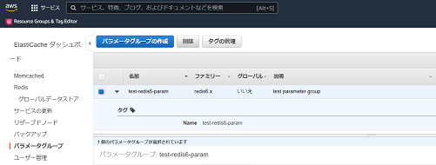 左ペインからパラメータグループを選択し、一覧から対象のパラメータグループ名の左側にチェックを入れ、削除をクリックする。 |  | □
4 | パラメータグループの削除-2 | パラメータグループの削除画面が表示されるので、対象のパラメータグループ名が正しいことを確認し、削除をクリックする。 | 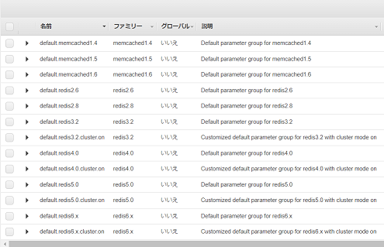 パラメータグループの一覧から削除対象のパラメータグループが削除されていることを確認する。 | □
5 | AWSコンソールの終了、踏み台サーバからのログオフ | ブラウザを閉じてAWSコンソールを終了する。 RDPでログインしている踏み台サーバからログオフを実施する。 | AWSコンソールの終了および、踏み台サーバからのログオフを確認する。 | □

